Plantilla de seguimiento
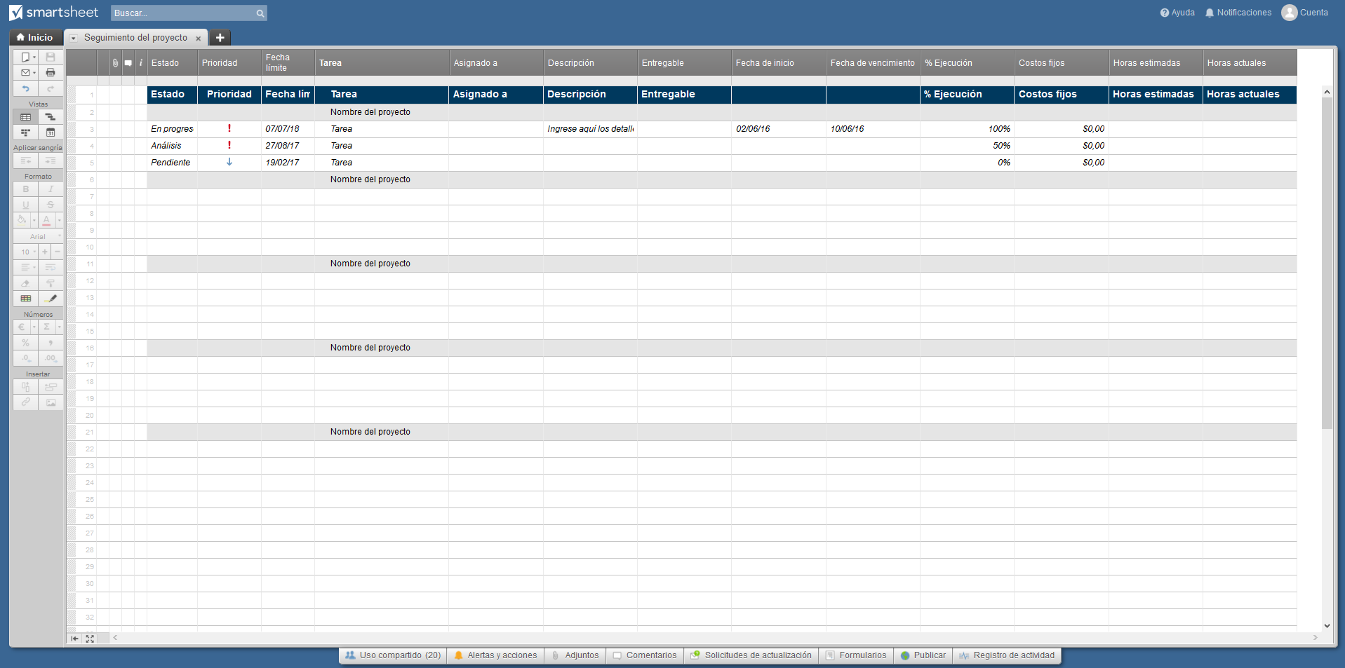
Plantilla de seguimiento del proyecto

 | Proyectos |  |  |  |  | Producto finales |  | Costo/Horas
Estado | Prioridad | Fecha de entrega | Tarea | Asignado | Descripción | Entregable | % Ejecutado | Costos fijos | Horas estimadas | Horas actuales
 |  |  | Nombre del proyecto
☒ | Alta | 2017-08-27 | Tarea |  | Detalles de la tarea aquí |  | 100% | $-
☒ | Alta | 2017-08-27 | Tarea |  |  |  | 50% | $-
☐ | Baja | 2017-11-25 | Tarea |  |  |  | 0% | $-
 |  |  | Nombre del proyecto
☐
☐
☐
☐
 |  |  | Nombre del proyecto
☐
☐
☐
☐
 |  |  | Nombre del proyecto
☐
☐
☐
☐
 |  |  | Nombre del proyecto

O haga clic aquí para crear una plantilla de seguimiento del proyecto en Smartsheet

